Лист 1
Прайс-лист
МИР ПРЯЖИ

В валюте: руб. (курс 1).
Цены указаны на 07.08.2020

№ | Номенклатура/ Характеристика номенклатуры | Описание | Изображение | Артикул | Цена | Ед. | Остаток | Ссылка на сайт
 | Медная болванка EFCO, брошь, Черепаха, 32х20 мм, арт.9003146 | Медная болванка EFCO, брошь, Черепаха, 32х20 мм, арт.9003146 | 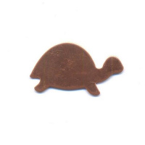 | 9003146 | 22.99 |  |  | Изображение
 | Медная болванка EFCO, брошь, Черепаха, 32х20 мм, арт.9003146 |  |  |  | 22.99 | шт | 2 | Изображение
 | Медная болванка EFCO, брошь, Ящерица, 43х20 мм, арт.9931152 | Медная болванка EFCO, брошь, Ящерица, 43х20 мм, арт.9931152 | 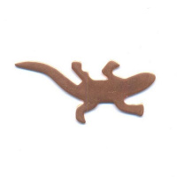 | 9931152 | 20.61 |  |  | Изображение
 | Медная болванка EFCO, брошь, Ящерица, 43х20 мм, арт.9931152 |  |  |  | 20.61 | шт | 4 | Изображение
 | Медная болванка EFCO, подвеска, Морской конёк, 39х12 мм, арт. 9931062 | Медная болванка EFCO, подвеска, Морской конёк, 39х12 мм, арт. 9931062 | 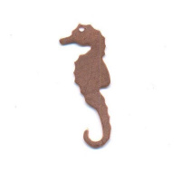 | 9931062 | 18.23 |  |  | Изображение
 | Медная болванка EFCO, подвеска, Морской конёк, 39х12 мм, арт. 9931062 |  |  |  | 18.23 | шт | 2 | Изображение
 | Медная болванка EFCO, подвеска, Слон, 35х25 мм, арт.9933452 | Медная болванка EFCO, подвеска, Слон, 35х25 мм, арт.9933452 | 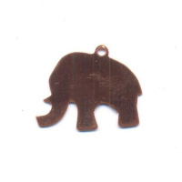 | 9933452 | 20.61 |  |  | Изображение
 | Медная болванка EFCO, подвеска, Слон, 35х25 мм, арт.9933452 |  |  |  | 20.61 | шт | 2 | Изображение
 | Подвеска , 8х55мм, 2шт., цв. золотистый | Подвеска , 8х55мм, 2шт., цв. золотистый | 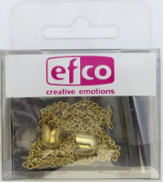 | 9763195 | 111.88 |  |  | Изображение
 | Подвеска , 8х55мм, 2шт., цв. золотистый |  |  |  | 111.88 | шт | 4 | Изображение
 | Подвеска "Морской конек" цвет старое серебро,10х27мм, 4шт, пластик | Подвеска "Морской конек" цвет старое серебро,10х27мм, 4шт, пластик | 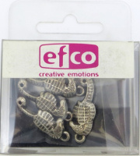 | 9777716 | 51.53 |  |  | Изображение
 | Подвеска "Морской конек" цвет старое серебро,10х27мм, 4шт, пластик |  |  |  | 51.53 | шт | 1 | Изображение
 | Подвеска с карабином"Ангел" 17мм, 1шт, металл. | Подвеска с карабином"Ангел" 17мм, 1шт, металл. | 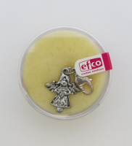 | 9775006 | 91.94 |  |  | Изображение
 | Подвеска с карабином"Ангел" 17мм, 1шт, металл. |  |  |  | 91.94 | шт | 1 | Изображение
 | Подвеска с карабином"Божья коровка" | Подвеска с карабином"Божья коровка" | 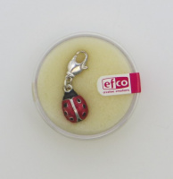 | 9775002 | 88.88 |  |  | Изображение
 | Подвеска с карабином"Божья коровка" |  |  |  | 88.88 | шт | 4 | Изображение
 | Подвеска с карабином"Звезда" 12мм, 1шт, металл. | Подвеска с карабином"Звезда" 12мм, 1шт, металл. | 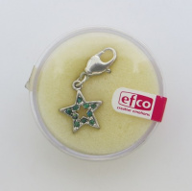 | 9775001 | 91.94 |  |  | Изображение
 | Подвеска с карабином"Звезда" 12мм, 1шт, металл. |  |  |  | 91.94 | шт | 2 | Изображение
 | Подвеска с карабином"Крест" 20мм, 1шт, металл.,цвет серебристый | Подвеска с карабином"Крест" 20мм, 1шт, металл.,цвет серебристый | 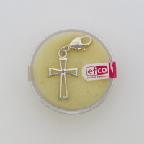 | 9775013 | 91.94 |  |  | Изображение
 | Подвеска с карабином"Крест" 20мм, 1шт, металл.,цвет серебристый |  |  |  | 91.94 | шт | 4 | Изображение
 | Подвеска с карабином"Овал" 15мм, 1шт, металл., цвет старое серебро | Подвеска с карабином"Овал" 15мм, 1шт, металл., цвет старое серебро | 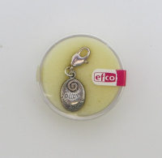 | 9775025 | 91.94 |  |  | Изображение
 | Подвеска с карабином"Овал" 15мм, 1шт, металл., цвет старое серебро |  |  |  | 91.94 | шт | 7 | Изображение
 | Подвеска с карабином"Скрипичный ключ" 17мм, 1шт, металл., цвет серебро | Подвеска с карабином"Скрипичный ключ" 17мм, 1шт, металл., цвет серебро | 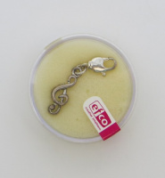 | 9775010 | 91.94 |  |  | Изображение
 | Подвеска с карабином"Скрипичный ключ" 17мм, 1шт, металл., цвет серебро |  |  |  | 91.94 | шт | 2 | Изображение
 | Цепь для создания украшений цвет серебристо-серый ,8мм,1м.,алюм. | Цепь для создания украшений цвет серебристо-серый ,8мм,1м.,алюм. |  | 9748292 | 304.48 |  |  | Изображение
 | Цепь для создания украшений цвет серебристо-серый ,8мм,1м.,алюм. |  |  |  | 304.48 | шт | 2 | Изображение
 | Цепь для создания украшений "Витые овалы", цвет золотистый ,23см,1шт. | Цепь для создания украшений "Витые овалы", цвет золотистый ,23см,1шт. |  | 9746395 | 118.89 |  |  | Изображение
 | Цепь для создания украшений "Витые овалы", цвет золотистый ,23см,1шт. |  |  |  | 118.89 | шт | 2 | Изображение
 | Цепь для создания украшений "Кольца", цвет золотистый | Цепь для создания украшений "Кольца", цвет золотистый |  | 9746295 | 114.93 |  |  | Изображение
 | Цепь для создания украшений "Кольца", цвет золотистый |  |  |  | 114.93 | шт | 2 | Изображение
 | Цепь для создания украшений "Овалы с монетками", цвет серебристый ,25см,1шт. | Цепь для создания украшений "Овалы с монетками", цвет серебристый ,25см,1шт. |  | 9760591 | 206.88 |  |  | Изображение
 | Цепь для создания украшений "Овалы с монетками", цвет серебристый ,25см,1шт. |  |  |  | 206.88 | шт | 1 | Изображение
 | Цепь для создания украшений "Сердечки", цв.золотистый,25см | Цепь для создания украшений "Сердечки", цв.золотистый,25см |  | 9746195 | 114.93 |  |  | Изображение
 | Цепь для создания украшений "Сердечки", цв.золотистый,25см |  |  |  | 114.93 | шт | 2 | Изображение
 | Цепь для создания украшений "Сердечки", цв.серебристый ,25см,1шт. | Цепь для создания украшений "Сердечки", цв.серебристый ,25см,1шт. |  | 9760791 | 467.11 |  |  | Изображение
 | Цепь для создания украшений "Сердечки", цв.серебристый ,25см,1шт. |  |  |  | 467.11 | шт | 5 | Изображение

